总结
模块 | 关键问题/指标 | 数据收集项 (需填写) | 参考值/目标 | 状态/结论 | 市场截图
1. 市场机会验证 | 需求是否真实？市场多大？ | 核心关键词 (如：air horn) | oil funnel kit搜索量 (过去 360 天) 207,034; Coolant Funnel Kit搜索量 (过去 360 天) 393,180
 |  | Amazon Top 10 平均月销量 | 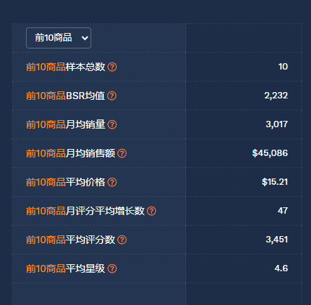
 |  | Walmart 同类竞品数量 |  | 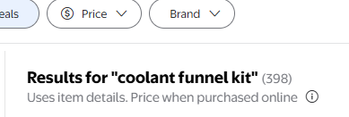
 |  | WFS 商品渗透率 | 第一页BS排序，4家入仓
 |  | 谷歌趋势 |  |  | 从谷歌趋势中也可以证明，在2025年中，这类漏斗都呈现了明显增长。
 |  | 商机探测器销售趋势 |  |  | 这两个关键词都可以发现在2025年搜索量都增加挺多，趋势向上的
 |  | 卖家精灵类目销量趋势以及BS同类型产品销量 | 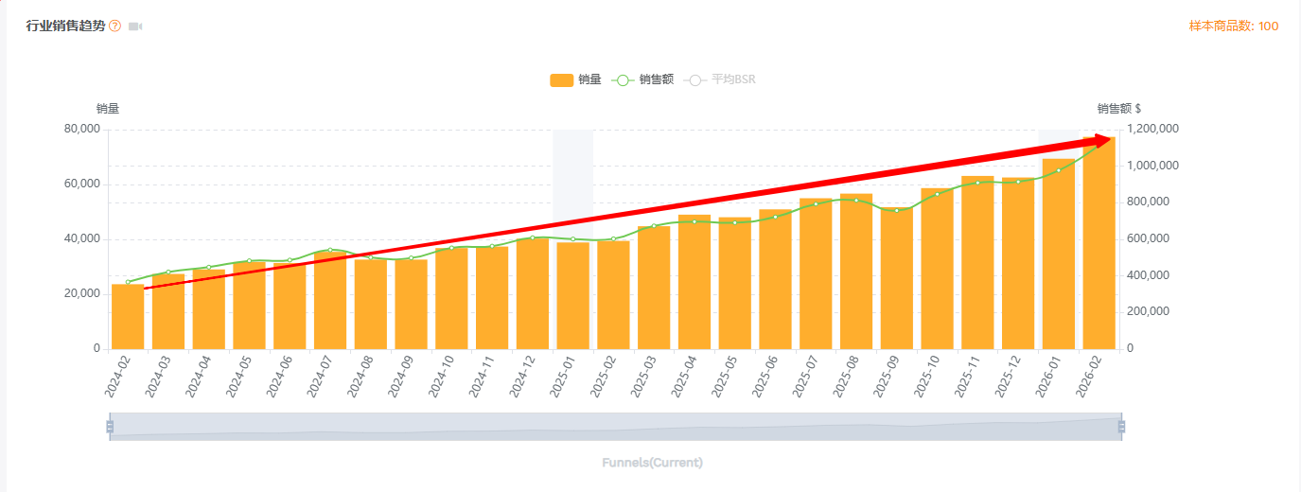 |  | 从卖家精灵的销售趋势也可以发现销量不断增加。
 |  | 竟对链接 | https://www.walmart.com/ip/OEM-COOLANT-FILLING-KIT/177625929?classType=REGULAR&athbdg=L1600&from=/search
 |  | 总结 | 这个产品是一款在保养当中属于最基础，最简单的DO IT SELF的项目。在不断通胀的25年以及越来越多的老车迭代，美国人更愿意自己进行养护，社媒上有不断短视频教程教育美国人民自己动手可以节省成本。在美国当地汽修电更换一次的服务费可能可以购买这种套装+油液了。因此，我们可以看到从谷歌趋势，商机探测器趋势以及卖家精灵趋势中都显现了同样的增长，在第四季度甚至可以作为礼物赠送给男人
 | 一句话机会描述
2. 产品定义与差异化 | 我们如何做得更好？ | 核心痛点解决方案
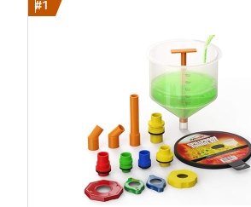 | 很多卖家没有制作说明书 | 制作一份完美的适合初学者的说明书
 | 产品设计硬伤 -> 漏斗容量太小，排大号气泡时“反水” | 我们会在说明书上加粗加黑告知客户先加1.5L的液体

4. 风险与合规清单 | 是否有致命风险？ | 专利风险排查 | 无 | □ 通过
 |  | 产品认证要求 | 没问题 | □ 通过
 |  | 包装测试要求 | 没问题 | □ 通过
 |  | 平台物流尺寸 | 没问题 | □ 通过
项目决策 | 最终评估 | 项目评级 | A(重点)/B(延伸)/C(观察) | (待填写)
 |  | Go/No-Go 决策 | Go (建议开发) | □ Go
 |  |  |  | □ No-Go

利润核算
产品名称 | SKU | 价格(USD) | 采购成本(RMB) | 头程费用 (RMB) | WFS运费 (USD) | 订单手续费用 | 佣金比例 | 单个基础利润(USD) | 基础利润率 | 促销占比 | 广告占比 | 退款率 | 利润率 | 单个利润（USD) | 单个回款(USD) | 成本回款率 | 销售额回款率
油液漏斗套装 | 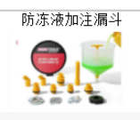 | 19.99 | 20 | 11.19 | 6.15 | 0.00 | 15% | 6.19 | 31% | 0% | 10% | 5% | 16% | 3.19 | 10.84 | 250% | 54%

包装信息 | 长（cm） | 宽 | 高 | 体积重 | 实际重量(KG) | 实际重量(POUNDS) | 物流单价 | 头程 | ITS转运费 | WFS派送费
油液漏斗套装 | 22 | 19.5 | 21 | 1.50 | 0.65 | 1.43 | 5 | 7.51 | 0.55 | 6.15

竟对库存监控
 |  |  | 3.12 | 3.13 | .3.16
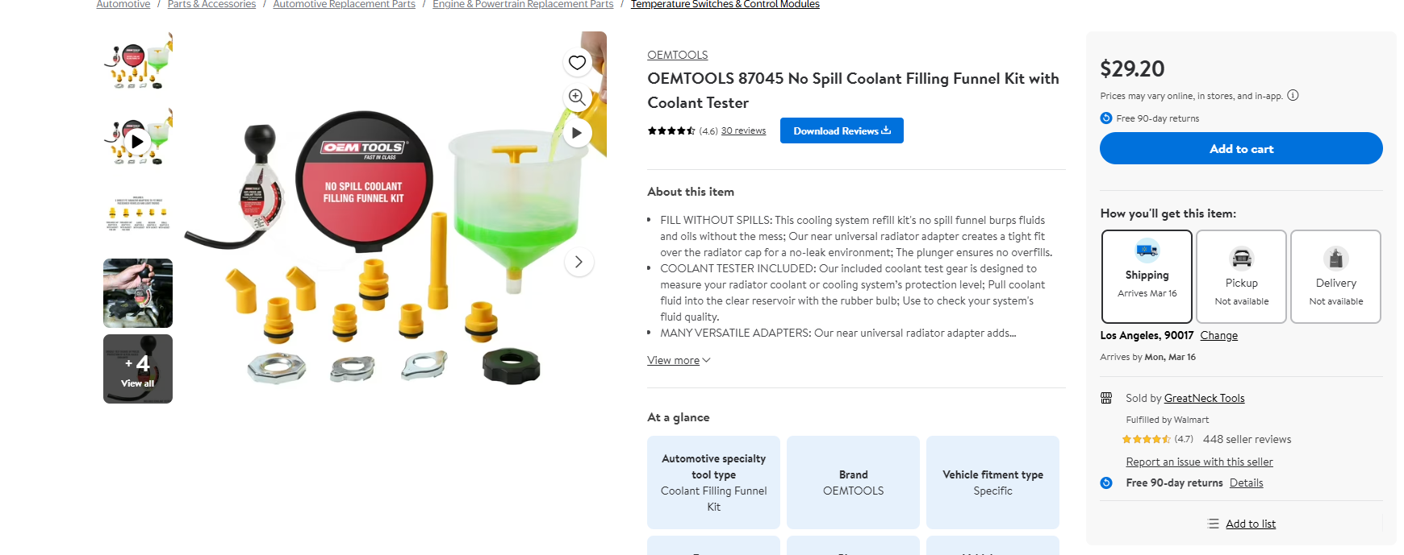 | view-source:https://business.walmart.com/ip/OEMTOOLS-87045-No-Spill-Coolant-Filling-Funnel-Kit-with-Coolant-Tester/699377476?classType=REGULAR&from=/search | WFS | 13 | 16 | 15
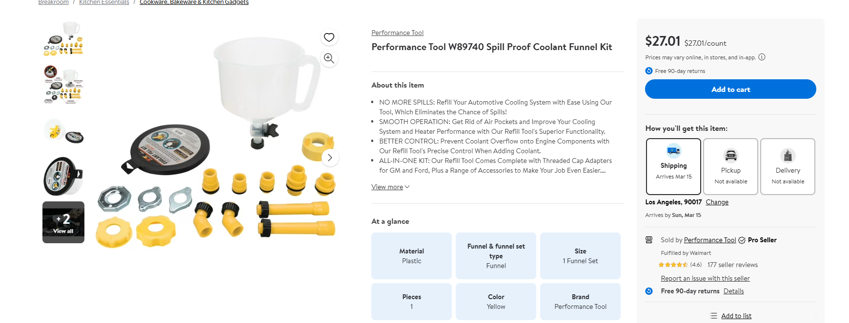 | view-source:https://business.walmart.com/ip/Performance-Tool-W89740-No-Spill-Coolant-Funnel-Kit/1512291891?classType=REGULAR&from=/search | WFS | 8 | 8 | 8
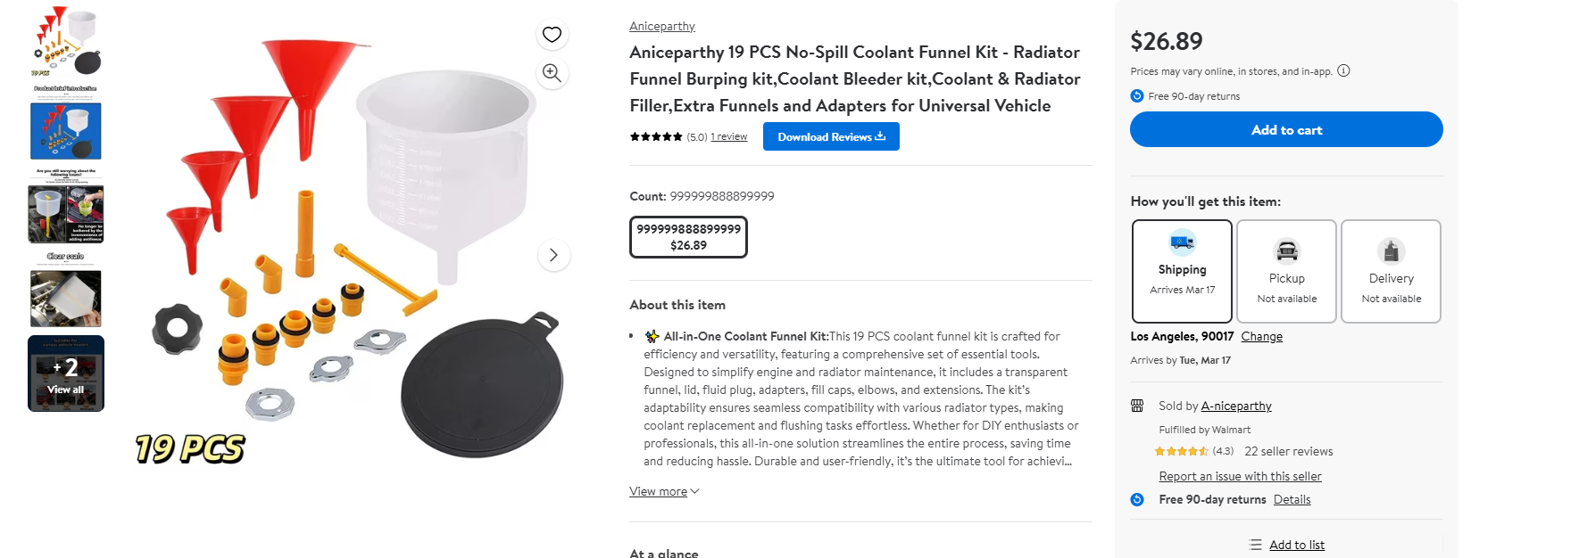 | view-source:https://business.walmart.com/ip/Aniceparthy-19-PCS-No-Spill-Coolant-Funnel-Kit-Radiator-Funnel-Burping-kit-Coolant-Bleeder-kit-Coolant-Radiator-Filler-Extra-Funnels-Adapters-Univers/18548617071?classType=VARIANT&from=/search | WFS | 9 | 9 | 9
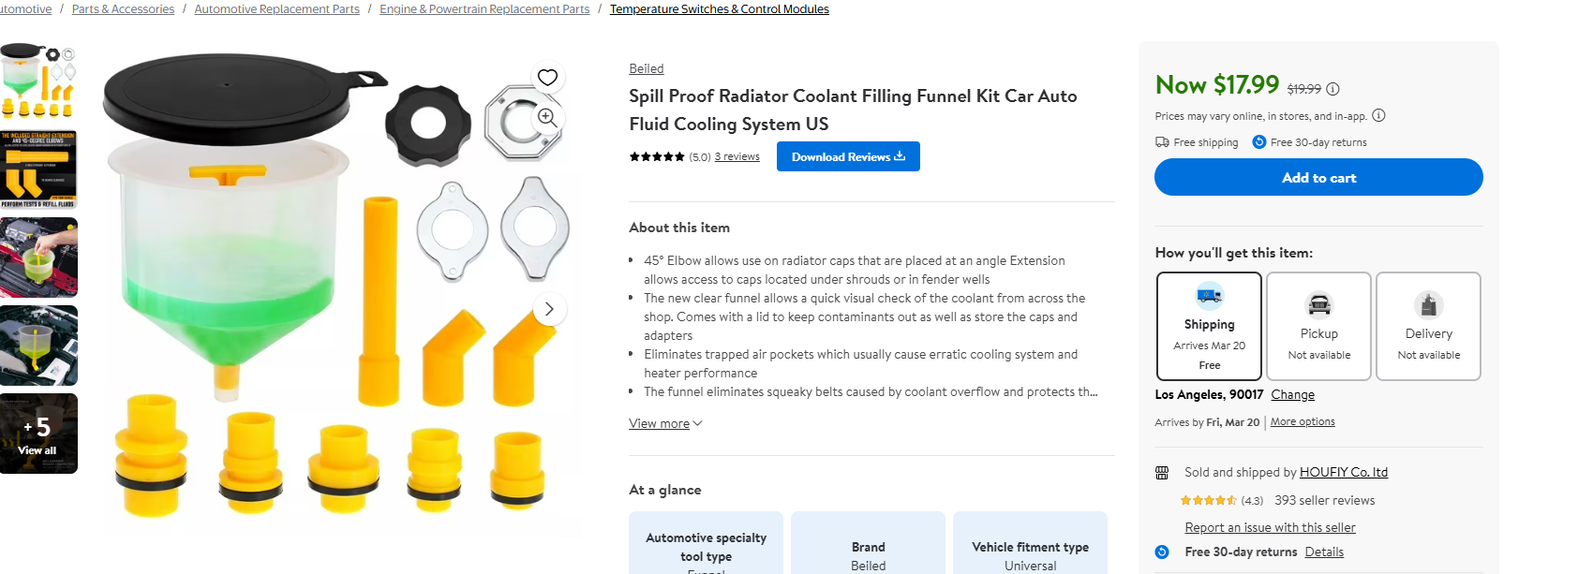 | view-source:https://business.walmart.com/ip/Spill-Proof-Radiator-Coolant-Filling-Funnel-Kit-Car-Auto-Fluid-Cooling-System-US/9316106424?classType=REGULAR&from=/search | 自发 | 196 | 196 | 196
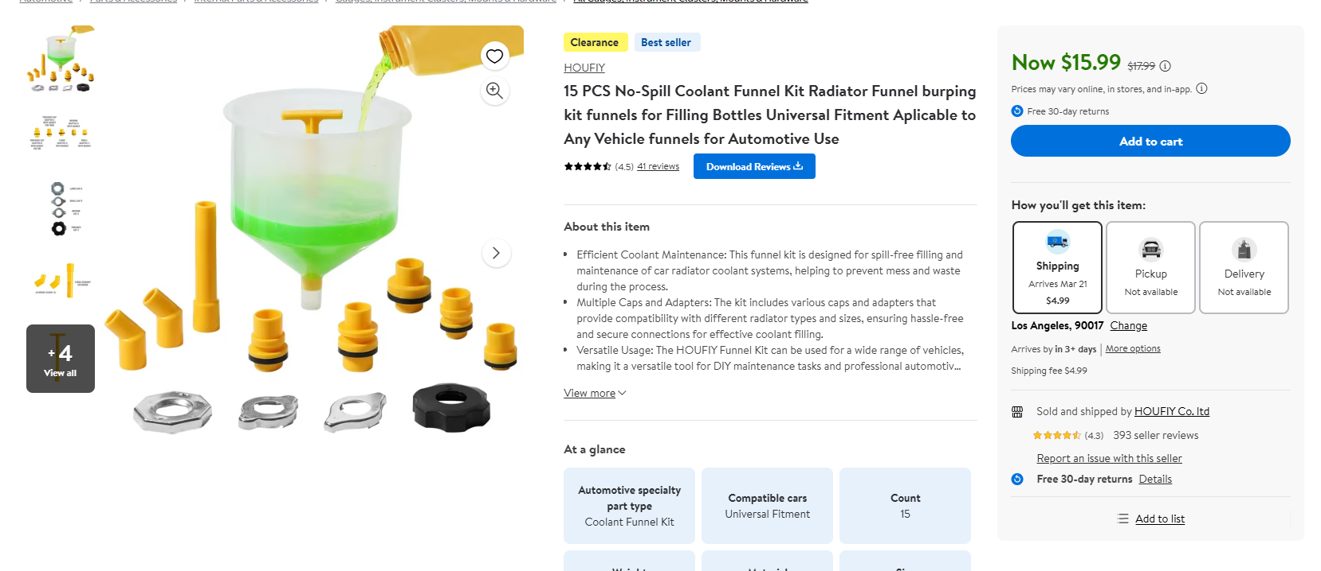 | view-source:https://business.walmart.com/ip/15-PCS-No-Spill-Coolant-Funnel-Kit-Radiator-Funnel-burping-kit-funnels-Filling-Bottles-Universal-Fitment-Aplicable-Vehicle-funnels-Automotive-Use/5604433567?classType=REGULAR&athbdg=L1400&from=/search | 自发 | 195 | 195 | 195
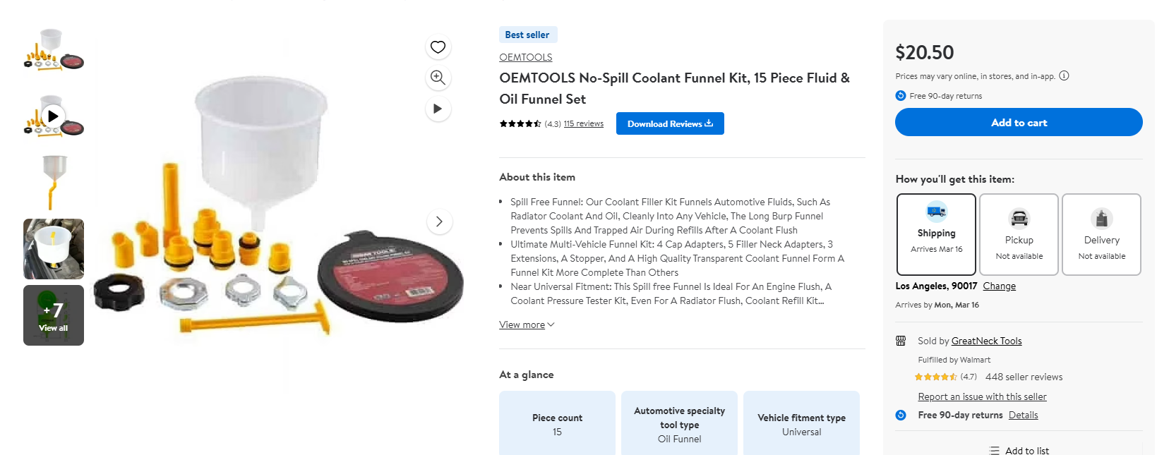 | view-source:https://business.walmart.com/ip/OEM-COOLANT-FILLING-KIT/177625929?classType=REGULAR&athbdg=L1600&from=/search | WFS | 38 | 30 | 19

